Справочный материал
 |  |  |  |  | Схемы КСО
номер схемы | 1ВВ-1000 | 1.1ВВ-1000 | 2ВВ-1000 | 2.1ВВ-1000 | 3ВВ-1000 | 3.1ВВ-1000 | 4ВВ-1000 | 4.1ВВ-1000 | 5ВВ-1000 | 6ВВ-1000 | 6.1ВВ-1000 | 6.2ВВ-1000 | 6.3ВВ-1000 | 7ВВ-1000 | 7.1ВВ-1000 | 7.2ВВ-1000 | 7.3ВВ-1000 | 8ВВ-1000 | 8.1ВВ-1000 | 8.2ВВ-1000 | 8.3ВВ-1000
 | 1ВВ-600 | 1.1ВВ-600 | 2ВВ-600 | 2.1ВВ-600 | 3ВВ-600 | 3.1ВВ-600 | 4ВВ-600 | 4.1ВВ-600 | 5ВВ-600 | 6ВВ-600 | 6.1ВВ-600 | 6.2ВВ-600 | 6.3ВВ-600 | 7ВВ-600 | 7.1ВВ-600 | 7.2ВВ-600 | 7.3ВВ-600 | 8ВВ-600 | 8.1ВВ-600 | 8.2ВВ-600 | 8.3ВВ-600
Для КСО | да | да | да | да | да | да | да | да | да | да | да | да | да | да | да | да | да | да | да | да | да
Схема первичных соединений | 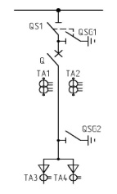 | 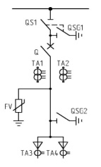 |  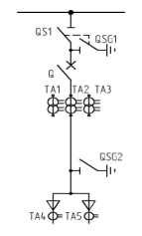 |  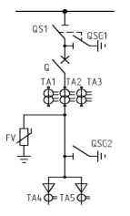 |  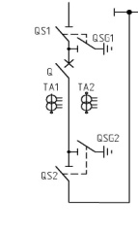 |  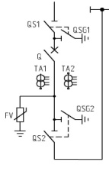 |  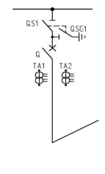 |  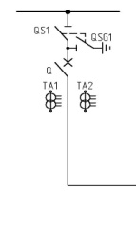 |  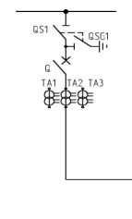 |  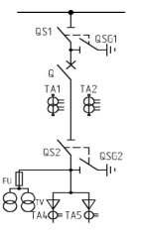 |  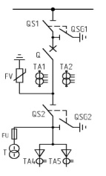 |  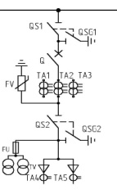 |  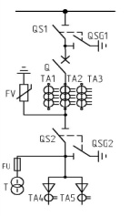 |  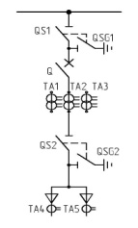 |  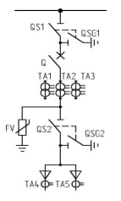 |  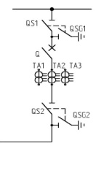 |  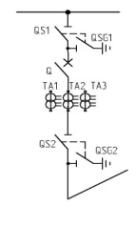 |  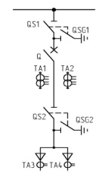 |  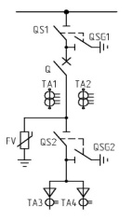 |  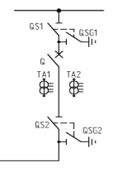 |  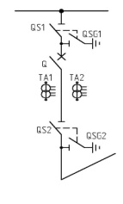
Назначение камер | отходящая линия | отходящая линия | отходящая линия | отходящая линия | Шинный ввод | Шинный ввод | Секционный выключатель | Секционный выключатель | Секционный выключатель | Ввод с отбором на СН, ТН (ТСН -1,25) | Ввод с отбором на СН, ТН (ТСН -1,25) | Ввод с отбором на СН, ТН (ТСН -1,25) | Ввод с отбором на СН, ТН (ТСН -1,25) | Ввод, отходящая линия | Ввод, отходящая линия | Ввод, отходящая линия с боковым переходом | Ввод, отходящая линия с выводом назад | Ввод, отходящая линия | Ввод, отходящая линия | Ввод, отходящая линия с боковым переходом | Ввод, отходящая линия с выводом назад

номер схемы | 9-400 | 10-400 | 11-400 | 12-1000ТН | 12.1-1000ТН | 12.2-1000ТН | 12.3-1000ТН | 13-400ТН | 14-400ТН | 14.1-400ТН | 15-400ТСН | 16-400ТСН | 16Ш | 22-1000 | 22.1-1000 | 23-1000 | 24-1000 | 24.2-1000 | 24.3-1000 | 24.4-1000
 |  |  |  | 12-600ТН | 12.1-600ТН | 12.2-600ТН | 12.3-600ТН |  |  |  |  |  |  | 22-600 | 22.1-600 | 23-600 | 24-600 | 24.2-600 | 24.3-600 | 24.4-600
Для КСО | да | да | да | да | да | да | да | да | да | да | да | да | да | да | да | да | да | да | да | да
Схема первичных соединений |  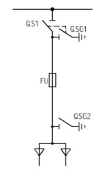 |  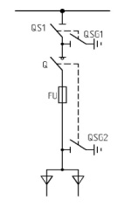 |  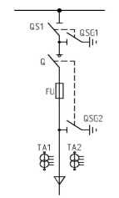 |  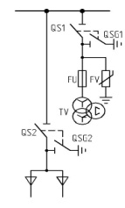 |  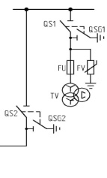 |  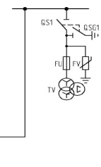 |  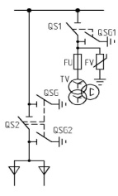 |  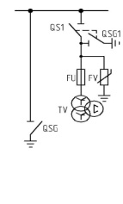 |  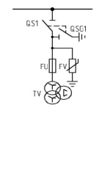 |  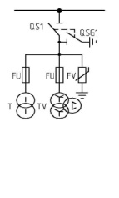 |  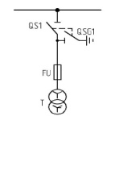 |  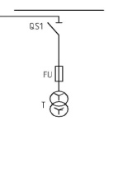 |   |  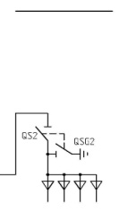 |  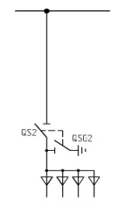 |  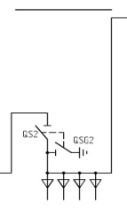 |  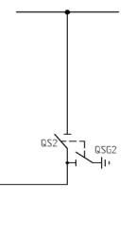 |  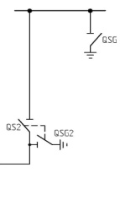 |   |  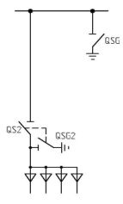
Назначение камер | отходящая линия | отходящая линия ВНА | отходящая линия ВНА с ТТ | ТН с кабельной сборкой | СР+ТН с боковым переходом | ТН с боковым переходом | ТН+ЗСШ с кабельной сборкой | ТН с заземлением сборных шин | Трансформатор напряжения | ТН+ТСН | ТСН | ТСН до ввода | Привода шинного моста | Кабельная сборка | Кабельная сборка | Кабельная сборка | Секционный разъединитель | Секционный разъединитель с ЗСШ | Секционный разъединитель с ЗСШ | Секционный разъединитель с ЗСШ

номер схемы | 25-1000ТН | 28А | 28.1А-1000 | 28.2А-1000 | 28.3А-1000 | 28.4А-1000 | 28.5А-1000 | 28.6А | 28.7А-1000 | 28.8А-1000 | 28.9А-1000 | 31-400П | 32-400Л | 31.1-400П | 31.1-400Л
 | 25-600ТН |  | 28.1А-600 | 28.2А-600 | 28.3А-600 | 28.4А-600 | 28.5А-600 |  | 28.7А-600 | 28.8А-600 | 28.9А-600 |  |  | (правый) | (левый)
Для КСО | да | да | да | да | да | да | да | да | да | да | да | да | да | да | да | да | да
Схема первичных соединений |  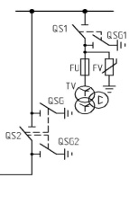 |  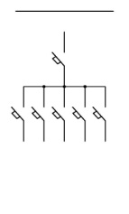 |  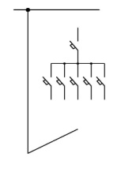 |  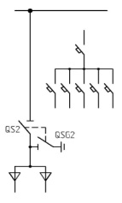 |  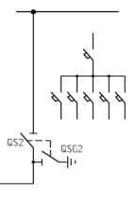 |  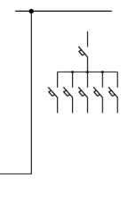 |  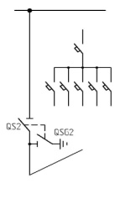 |  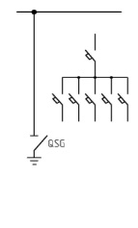 |  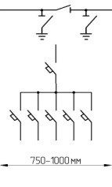 |  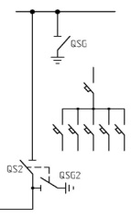 |  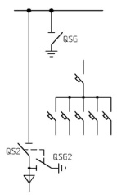 |   |  |   |   | Фальш панель (200, 250мм) | Фальш панель (300, 350мм)
Назначение камер | СР+ТН+ЗСШ | Панель собственных нужд+ЦС | Панель СН+ЦС с задним переходом | Панель СН с кабельной сборкой | Панель СН с боковым переходом | Панель СН с боковым переходом | Панель СН с задним переходом | Панель СН с заземлителем сборных шин | Заземлитель сборных шин | Заземлитель сборных шин | Заземлитель сборных шин с приводами ШМ | Заземлитель сборных шин | Заземлитель сборных шин | Заземлитель сборных шин с приводами ШМ | Заземлитель сборных шин с приводами ШМ

Таблица функций защиты в кодах ANSI

Наименование функции защиты |  |  |  |  | Код ANSI
Токовая отсечка (ТО) |  |  |  |  | 50
Максимальная токовая защита (МТЗ) в фазах |  |  |  |  | 51
ТО на землю |  |  |  |  | 50N
МТЗ на землю |  |  |  |  | 51N
Селективная защита от замыкания на землю по высшим гармоникам |  |  |  |  | 64N
МТЗ с пуском по напряжению |  |  |  |  | 51V
Направленная МТЗ в фазах |  |  |  |  | 67
Направленная МТЗ на землю |  |  |  |  | 67N
Максимальная токовая защита в фазах |  |  |  |  | 37
Защита от перегрузки |  |  |  |  | 49
Защита максимального тока обратной последовательности (I2) |  |  |  |  | 46
Защита минимального напряжения |  |  |  |  | 27
Защита минимального фазного напряжения |  |  |  |  | 27S
Защита минимального напряжения прямой последовательности |  |  |  |  | 27D
Защита минимального остаточного напряжения |  |  |  |  | 27R
Защита от замыкания на землю обмотки статора генератора |  |  |  |  | 27TN
Защита максимального напряжения |  |  |  |  | 59
Защита максимального напряжения нулевой последовательности (ЗUо) |  |  |  |  | 59N
Защита максимального напряжения обратной последовательности (U2) |  |  |  |  | 47
Защита минимальной частоты |  |  |  |  | 81L
Защита максимальной частоты |  |  |  |  | 81Н
Защита по скорости изменения частоты |  |  |  |  | 81R
Защита минимального сопротивления (дистанционная) |  |  |  |  | 21
Дифференциальная защита трансформатора |  |  |  |  | 87Т
Газовая защита |  |  |  |  | 63
Дифференциальная защита электродвигателя |  |  |  |  | 87М
Дифференциальная защита генератора |  |  |  |  | 87G
Дифференциальная защита блока |  |  |  |  | 87U
Защита от потери возбуждения |  |  |  |  | 40
Защита от асинхронного режима |  |  |  |  | 55
Защита от перевозбуждения |  |  |  |  | 24
Защита от длительного пуска |  |  |  |  | 48
Защита от заклинивания ротора |  |  |  |  | 51LR
Защита по ограничению количества пусков |  |  |  |  | 66
Температурная защита подшипников |  |  |  |  | 38
Защита максимальной активной мощности |  |  |  |  | 32Р
Защита минимальной активной мощности |  |  |  |  | 37Р
Защита максимальной реактивной мощности |  |  |  |  | 32Q
Фиксирование выходных реле |  |  |  |  | 86
Логическая селективность |  |  |  |  | 68
УРОВ |  |  |  |  | 50 ВF
АПВ |  |  |  |  | 79
Контроль синхронизма |  |  |  |  | 25

